A4縦
開発ルールブック

発行No |  |  | 照会系画面の入力制御 |  |  | 作成日 | 2006-12-07
008 |  |  |  |  |  | 作成者 | 岡井計允

 | ひとつの画面（同一の画面ID）を入力と照会で兼用する場合、照会モードのときは全ての入力項目を入力不可に制御する。

 | 【照会モード】 |  |  |  | 【変更モード】
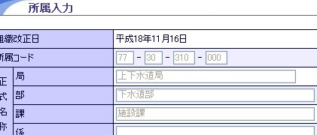
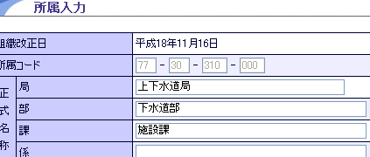

 | １．実現方法

 |  | HTMLにhidden項目を定義し、操作モードを保持する。
 |  | 設定されたモード値を共通スクリプト（common.js）が判断し、照会モードであれば、すべての入力項目を入力不可に属性変更する。

 | ２．設計書の記述

 |  | ①隠し項目として、モードを保持するプロパティを、必ず "sosaMode" という名前で定義する。
 |  | ②「照会」の場合のモード値は、必ず "3"とする。

 |  | ③「照会」モードの場合に、入力制御する項目の備考欄には、その旨の説明を記述する。
 |  | ④「照会」モードの場合に、非表示にする必要があるボタン（ポップアップ等）の備考欄には、その旨の説明を記述する。

 | ３．HTML上の実装

 |  | ①hidden定義

 |  |  | 下記のhidden定義を行う。記述する場所は、アクションIDやポップアップ用のhidden定義と同様の位置とする。

 |  |  |  | <input type="hidden" name="sosaMode" m:value="#{変数名.sosaMode}" m:passthrough="true"/>

 |  | ②ボタンの表示制御

 |  |  | m:renderedを用いて、表示制御を行う。（フレームワーク使用の手引きより）

 |  |  |  | 例：操作モードが１の場合のみ、画像（ボタン）を表示する場合
 |  |  |  | <a m:onclick="・・・ m:rendered="#{c010101g.sosaMode==1}"><img src="・・・ class="imgBtn"/></a>

 |  | 注）①のhidden定義を行う場合、「照会モードのときのみ」入力不可となる各々の項目に対して、下記のような記述は不要。

 |  |  | <input type="text" ・・・ m:disabled="#{c010101g.sousaMode==3}"/>

